상품제안서
박스 대형 인쇄밴드 | 상품코드: F23196

 |  |  |  |  |  |  | 02-412-0044 | www.easy1.co.kr
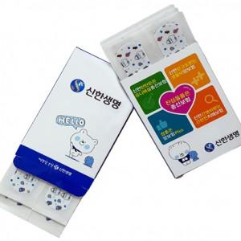

【상세/제작정보】

【인쇄/포장옵션】 | 풀칼라 / 포장불가능

【공급단가】 | 수량 | 2,000~ | 3,000~ | 5,000~ | 10,000~ | 20,000~
*VAT별도 | 6매 | 510원 | 490원 | 480원 | 460원 | 440원
 | 8매 | 570원 | 550원 | 530원 | 510원 | 490원
 | 10매 | 630원 | 600원 | 580원 | 560원 | 540원

【상품 URL】 | https://dev.easy1.co.kr:443/src/goods_detail.php?gdno=23196

